Sheet1
اللؤلؤ والسيوف
$
ورقة : غصن | غرفة : منزل | ثمر : سوق | سيارة : شارع | شمس : وضوء | 1
قدم : مشي | معدة : هضم | تفكير : عقل | قفاز : امتناع | نظارة : انتباه | 1
دائرة : مربع | تفاح : برتقال | بداية : نهاية | عمود : إنارة | عنب : خضراوات | 1
زراعة : فلاح | حرب : جندي | كرة : لاعب | صحيفة : ثقافة | خياط : ابرة | 1
خرير : ماء | دوي : مدفع | نعيق : ضفدع | حمار : زئير | شاه : خوار | 1
زراعة : حصاد | اجتهاد : نجاح | مصنع : عمال | طبيب : مستشفى | مهندس : ورشة | 1
تهور : ندم | تفكر : خضوع | استماع : فهم | صلاة : ركوع | صيام : سحور | 2
متزن : أخرق | يد : كتابة | محاباة : مداراة | جهل : علم | تصحيف : تحريف | 3
زيادة : نماء | شفافية : وضوح | يرجو : يخاف | دعاء : استجابة | ظلام : خوف | 1
خياط : إبرة | لاعب : كرة | قضية : قاضي | كتاب : مكتبة | ذهب : صائغ | 1
سبعينيات القرن العشرين الميلادي في الفقرة (1) تعني الفقرة بين : | 1970 - 1979 | 1980 - 1989 | 1979 - 1981 | 1975 - 1980 | 1
يفهم من الفقرة (3) أن زوار المكتبة تعني : | العامة | الأساتذة | الطلاب | المثقفين و المتعلمين | 4
نفهم من الفقرة (3) أن بين مصطلح " البحث المباشر " ومصطلح " البحث الآلي " علاقة : | ترادف | تفريغ | تكامل | تأكيد | 1
تشير الفقرة (2) الى تقنية الحواسيب تقدم بيانات : | تقليدية بطريقة مطورة | محورة | جديدة بطريقة تقليدية | متوازية | 1
وفقاً لسياق الجملة في فقرة (2) معنى التحول هو : | التطور | المواصلة | التقادم | المراوجة | 1
وفقاً للفقرة (2) استعمال البطاقات استمر ما بين : | 1880 - 1960 | 1870 - 1970 | 1890 - 1960 | 1890 - 1970 | 2
معنى مصادر المعلومات ؟ | كل مما تقتضيه المكتبة | الإحصاءات الواردة في الدراسات | معلومات الكتب الموجودة في الفهرس | مواقع على الإنترنت | 1
معنى كلمة النكوص : | العودة ( الرجوع ) | الاستغناء | عدم الاستعمال | عدم الاستغناء | 1
البيليوغرافيا يعتبر ترتيب للكتب : حرفي | حرفي | مكاني | حجمي | لا شيء | 1
علاقة الفقرة (2) بالفقرة (1) : | تفسير لمضمونها | تفصيل | تأكيد أدلتها | تعليل | 2
من عموم النص نفهم أنه يطلق على أجهزة البحث الآلى المستخدمة في المكتبات مصطلح | حواسيب | تقنيات | آليات | فهارس | 1
وفقاً للفقرة (1) عدد العمليات التي تقوم بها المكتبات قديماً : | 3 | 4 | 5 | 6 | 2
وفقاً للفقرة (1) عدد الخدمات التي قدمتها التقنية الحديثة للمكتبات : | 2 | 3 | 4 | 5 | 3
تستطيع البطاقات " الفهارس " أن توصل الباحث الى الكتب بطرق عددها : | 1 | 2 | 3 | 4 | 3
ما الذي يتحدث عنه النص ؟ | الحمية القاسية نادراً ما تنتهي بالفشل | العادات الغذائية تزيد الوزن دون حمية | غياب العادات الغذائية الجيدة يقلل من فائدة الحمية | الحمية القاسية لا تؤدي الى تخفيف الوزن | 3
$
كم ساعة بقيَّ المُعدل ثابت ؟ | 2 | 4 | 3 | 5 | 3 | 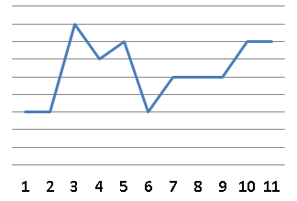
أي مما يلي لا يُمثل مُكعّب ؟ |  |  |  |  | 3
(1/2(1/2)1/2) √ | 2 | 1 | 1/2 | 1/4 | 3
3
5
8
13
؟
1
34
2
أكمل النمط : | 21 | 37 | 33 | 25 | 1
50% من عدد = 150 ، فما هو العدد ؟ | 300 | 200 | 100 | 400
40
60
د
إذا كانت المثلثات في الشكل المجاور متطابقة فأوجد قياس الزاوية "د" : | 100 | 80 | 45 | 60 | 2
فتحة بنزين على شكل متوازي مستطيلات يراد تعبئتها بـ 500لتر /دقيقة إذا كانت أبعاد الفتحة 2 ، 2 ، 3 ، ففي كم دقيقة تمتلئ ؟ | 20 | 24 | 30 | 34 | 2
إذا كانت مساحة المظلل = 18م² فأوجد مساحة الدائرة بالمتر المربع ؟ | 36ط | 34ط | 64ط | 56ط | 1
فهد معه 7777 ريال يريد تحويلها الى دينار بحريني ، إذا كان الدينار البحريني = 10 ريال وذهب الى الصرافة فلم يتوفر فيها إلا أوراق من فئة 20 ريال ، فكم عدد الأوراق التي يأخذها من تلك الفئة ؟ | 35 | 18 | 30 | 38 | 4
مثلث قائم طول وتره 10 وضلعيه الآخرين كل منهما س ، س+1 أوجد مساحة المثلث : | 12 | 48 | 24 | 6 | 3
مربع محيطه = 32 ، قسم الى 4 مستطيلات متساوية ، أوجد مساحة المستطيل الواحد ؟ | 8 | 16 | 12 | 18 | 2
3سم
س
مساحة المثلث المظلل = 4.5سم² أوجد قيمة س ؟ | 45 | 50 | 30 | 90 | 1
سلك طوله كامل 26سم صنع منه مستطيل مساحته 40سم² فكم طول المستطيل ؟ | 10 | 5 | 8 | 7 | 3
يتضح من الرسم أن أعداد الطلاب والطالبات : | تصاعدياً للطلاب والطالبات | تنازلياً للطلاب والطالبات | تصاعدياً للطلاب وتنازلياً للطالبات | تنازلياً للطلاب وتصاعدياً للطالبات | 1 | 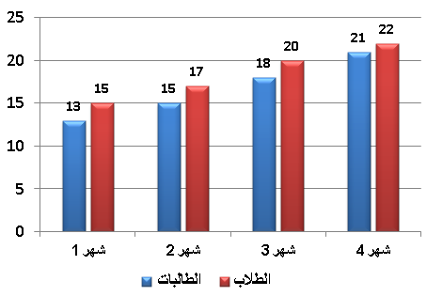
أقرب عدد لـ 7 هو ؟ | 6.6 | 7.5 | 6.5 | 7.7 | 1
إذا كان مساحة الدائرة الواحد 4 ط ، فما مساحة المستطيل ؟ | 32 | 48 | 36 | 44 | 2
أي مما يلي غير صحيح ؟ | يمكن المقارنة بين أي شهرين | لا يمكن أن يتساوى شهرين | الفارق بين جمادى الاولى وشعبان 2 | أقل قيمة في شهر ربيع الثاني | 2 | 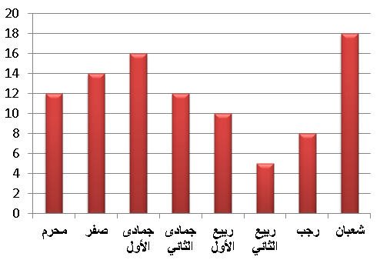
إذا كان 5 مربعات محيطها = 84 سم ، كم طول الضلع الواحد ؟ | 8 | 6 | 7 | 9 | 3
متوسط درجات الطلاب في المدرسة الأولى 84 والثانية 90 ، المدرسة الثانية مثلي الأولى فكم متوسط عدد الطلاب ؟ | 88 | 77 | 87 | 78 | 1
يسير ولد في مضمار دائري بسرعة 4 م / ث وآخر بسرعة 5 م / ث فما المسافة بينهما بعد 60 ثانية ؟ | 60 م | 50 م | 30 م | 70 م | 1
2ص = 8س / ( س-1 2 × 2+س4 ) اوجد قيمة ص؟ | 1 | 4 | -1 | -3 | 2
د
ج
ب
أ
ي
و
إذا كان الشكل مربع طول ضلعه = 2 ، النقطة ي = تنصف أد ، النقطة و = تنصف دج ، أوجد مساحة الشكل المظلل ؟ | 4 | 2 | 5 | 6 | 2
10000 - 1000 + 100 - 10 + 1 = | 9091 | 9080 | 9090 | 9081 | 1
30
إذا كان طول الوتر = 100 ، أوجد طول الشجرة ؟ | 50 | 100 | 40 | 60 | 1 | 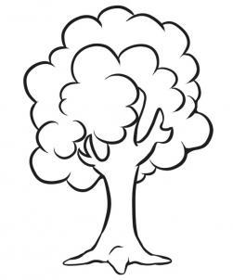
متوسط 4 أعداد يساوي 8 ، ومتوسط 4 أعداد أخرى يساوي 4 ، أوجد متوسطهم جميعاً ؟ | 7 | 8 | 9 | 6 | 4
$
من غير الجيد للمعلم تربوياً ومادياً ن يتخلى عن صفة من صفات القيادة | مادياً | تربوياً | صفة | الجيد | 1
إن من قواعد الإسلام المشورة في الحكم وهذا من المبادئ في الإقتصاد الإسلامي | الاقتصاد | المشورة | الحكم | المبادئ | 1
رأس العقل التدبير في الإنفاق دون بذل | بذل | التدبير | الإنفاق | العقل | 1
السوق السوداء هي مخالفة السعر بمجاوزة الحد الأدنى فيكون البائع والمشتري مخالفين للقانون | الأدنى | بمجاوزة | مخالفين | السوداء | 1
لعب الأطفال يجب أن تكون بأدنى معايير الجودة لأنها تذهب الى أشخاص لا يعلمون عيوب الصناعة | أدنى | تذهب | عيوب | يعلمون | 1
المؤمن الخلوق هو من يتحمل خيرات جيرانه | خيرات | الخلوق | المؤمن | جيرانه | 1
إن الأطفال عندما يتكلمون في الأمور التي ........ يجب أن نعطيهم ...... اهتمامنا | تخصهم - جل | تعنيهم - أبسط | تعنيهم - مكافأة | لا تعنيهم - جل | 1
إذا شعرت بـ ........ فاعلم أنه بسبب سوء علاقتك بالآخرين | الحزن | الوحدة | الخوف | القلق | 2
إذا كان الغدر من صفات الخائن فإن ..... من صفات ..... | المروءة - الكريم | اللئيم - الكريم | الغبي - الذكي | الغبي - الكريم | 1
التخطيط و ..... عوامل ....... للنجاح في أي عمل | الاجتهاد - مقررة | الاعداء - مساعدة | التخطيط - متعددة | التوظيف - مطابقة | 2
لا تجادل ..... فقد يخطئ الناس في ..... بينكما | الأحمق - التفريق | الغبي - التفريق | الذكي - التفريق | المريض - التفريق | 1
إذا كانت مدينة تقع جنوب شرق مكة المكرمة فإن اتجاه القبلة ........ | شمال غرب | شرق جنوب | شمال جنوب | غرب : شرق | 1
معنى كلمة خبث الحديد الواردة في الفقرة السابقة : | الحديد المختلط بغير مادته ( المختاط بالشوائب ) | أردأ الحديد | الحديد اللين | الحديد الذي يسبب الأذى | 1
أي الآتي صحيح : | الحد جزء من النصل | النصل جزء من الحد | الحد يقابل النصل | الحد لا يقابل النصل | 1
أي مما يلي أصح كما ورد : | كل فولاذ حديد | كل حديد فولاذ | الفولاذ حديد مصنع | الفولاذ مختلط بالحديد | 1
كم تضاداً في القطعة : | 1 | 2 | 3 | 4 | 1
فكرة النص كانت : | من الإجمال الى التفسير | من التفسير الى الإجمال | من الخصوص الى العموم | من العموم الى الخصوص | 4
العنوان المناسب للنص : | أهمية اللؤلؤ لأهل الخليج قديماً | أهل الخليج | مصادر الدخل | الخليج العربي | 1
كان في استخراج اللؤلؤ عناء ومشقه لماذا استمروا في استخراجه ؟ | لكسب الرزق | لأنه هواية | للزينة | لأهمية اللؤلؤ | 1
علاقة العناء بالمشقة : | الأولى معنوية والثانية مادية | الثانية تحمل معنى الأولى | الأولى مادية والثانية معنوية | الثانية جزء من معنى الأولى | 2
كيف يمكن التمييز بين أنواع الزلازل ؟ | باتجاهها | بقوتها | نوعها | تركيبتها | 1
من أين يبدأ نشاط اهتزازات الزلزال ؟ | سطحها | وسط الارض | الفضاء الخارجي | كافة النواحي | 1
أي العبارات المائية صحيحة ؟ | الموجات الثانوية تتحرك بسرعة أقل من الاولية | الموجات الثانوية تتحرك ببطئ | الموجات الأولية تتحرك بسرعة أقل من الثانوية | الموجات الأولية لا تتحرك | 1
عدد الموجات السطحية : | موجتان | 3 موجات | 4 موجات | 5 موجات | 3
العنوان المناسب للقطعة : | كيف تحدث الزلازل ؟ | قوة الزلازل | أنواع الزلازل | أمثلة على الزلازل | 1
$
طول ضلع مكعب التقريبي 7 فما طوله الحقيقي ؟ | 7.4 | 7.5 | 6.6 | 6.4 | 3
ما العدد الذي إذا طرحنا 9 من 5 أمثاله كان الناتج 1 ؟ | 1 | 3 | 4 | 2 | 4
عدد ضرب في مربعه ثم طرح منه 3 أمثاله فما هي المعادلة التي تمثل ذلك ؟ | س² - 3س | س³ - 3 | س³ - 3س | 3س³ - 3س | 3
إذا كانت س = 1 فإن 2 - س³ + 8س² - 1 = ؟ | 8 | 9 | 1 | -8 | 1
الشكل التالي يوضح عدد المرضى في شهر رمضان أوجد عدد المريضات النساء ؟ | 60 | 90 | 80 | 50 | 2 | 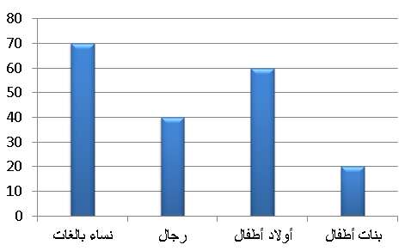
أناناس
برتقال 40%
ليمون 30%
فراولة 12%
مانجو 8%
إذا كان انتاج المصنع اليوم = 1000 ، أوجد انتاح عصير البرتقال والليمون معاً : | 700 | 1000 | 800 | 900 | 1
ص
أ
ب
ص
هـ
د
س
إذا كان المستقيم ب هـ يوازي المستقيم أد ، أوجد س+ص | 90 | 60 | 45 | 30 | 1
متسابق يقطع 20% من السباق في 5 دقائق ففي كم دقيقة ينهي النص ؟ | 20 دقيقة | 25 دقيقة | 15 دقيقة | 28 دقيقة | 2
احسب القيمة : 9 × 3⁶ ÷ 81 = | 3⁴ | 3⁶ | 3⁵ | 3³ | 1
س
120
أوجد قيمة س : | 60 | 30 | 90 | 45 | 2
10/3 = س/1 +س ، أوجد قيمة س : | 2 | 3 | 4 | 3.5 | 2
س + 6
2س
أوجد مساحة المربع : | 36 | 96 | 16 | 144 | 4
60
40
س
60
ما قيمة س : | 40 | 80 | 60 | 30 | 1
2 ، 4 ، 6 ، 8 ، ...... | 9 | 10 | 6 | 11 | 2
عدد الأعداد الصحيحة بين 88/6 و 32/7 | 10 | 11 | 12 | 9 | 1
أ
ب
ج
د
إذا كان أج = 15 و ب د = 20 و أد = 28 فأوجد ب ج : | 10 | 7 | 8 | 12 | 2
36
س
أوجد قيمة س ؟ | 145 | 144 | 140 | 64 | 2
إذا كانت هناك مجموعة أعداد صحيحة وكان الصفر أصغرها فإن باقي الأعداد ؟ | جميعها سالبة | جميعها موجبة | نصفها سالبة | نصفها موجبة | 2
س
(2،2)
أوجد قيمة س ؟ | 30 | 45 | 60 | 90 | 2
ذهب خالد للصلاة ويستغرق (1/2)6 ذهاباً فكم يستغرق ذهابا واياباً في اليوم ؟ | (1/2)62 | (1/2)5 | 6 | 1/2 | 1
2 ، 4 ، 16 ، 32 ، ....... | 364 | 64 | 128 | 98 | 3
3 ، 5 ، 7 ، 9 ، 11 ، ...... | 13 | 14 | 15 | 16 | 1
5س
40
3ص
ص
أوجد قيمة ص ؟ | 35 | 45 | 40 | 50 | 1
احسب متوسط الاسبوع الثاني ؟ | 80 | 85 | 95 | 100 | 4 | 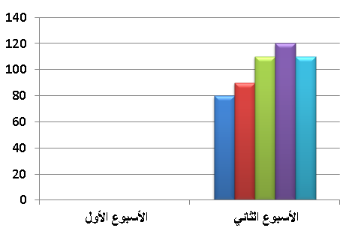
عدد ما مضروب في 25 = 900 ما هو ذلك العدد ؟ | 37 | 36 | 35 | 30 | 2

